SAP_Leadsheet
SAP MODEL - PAYLATER CARD
Leadsheet |  |  |  |  |  |  |  |  |  |  |  |  |  |  |  |  |  |  |  |  |  | OUTPUT
HKN | 20250401 | v8 |  |  |  |  |  |  |  |  |  |  |  |  |  |  |  |  |  |  |  | ANR
 |  |  |  |  |  |  |  |  |  |  |  |  |  |  |  |  |  |  |  |  |  | TOI
Select model type |  |  |  |  |  |  |  |  |  |  |  |  |  |  |  |  |  |  |  |  |  | Net interest income
Write off | DPD180+
Provision | VAS |  |  |  |  |  |  |  |  |  |  |  |  |  |  |  |  |  |  |  |  | PROVISION
Chanel | VDS |  |  |  |  |  |  |  |  |  |  |  |  |  |  |  |  |  |  |  |  | OPEX
EMI mode | EMI |  |  |  |  |  |  |  |  |  |  |  |  |  |  |  |  |  |  |  |  | Acq
New card portion
 | 1
Customer type |  |  |  |  |  |  |  |  |  |  |  |  |  |  |  |  |  |  |  |  |  | Alter-sale mgt
Quarter | Q3.2025
 |  |  | 98.00% |  |  | %
REVENUE INPUT |  |  |  |  |  |  | Cur: mVND, % |  |  | PERFORMANCE OUTPUT |  |  |  |  |  |  |  |  |  | Cur: mVND, %

 |  |  | Year 1 | Year 2 | Year 3 | Year 4 | Year 5 |  |  |  |  | Lifetime | Year 1 | Year 2 | Year 3 | Year 4 | Year 5 | Year 6 | % of ANR | % of Spending
 |  |  |  |  |  |  |  |  |  | Spending |  | 7.58 | 2.56 | 1.85 | 1.38 | 1.06 | 0.73 |  |  |  | Avg card sau attrition * spending/card
Card Status | Activate at beginning |  | 54.0% | Account having spending at month 1 |  |  |  |  |  | ANR |  | 0.31 | 0.49 | 0.39 | 0.30 | 0.23 | 0.16
 | Average attrition rate |  | 1.20% | 1.00% | 0.50% | 0.50% | 0.50% | OK |  | TOI |  | 0.56 | 0.21 | 0.14 | 0.10 | 0.07 | 0.04 |  | 35.44% | 7.33%
 | per cohort |  | including account have spending & balance |  |  |  |  |  |  | Net interest income |  | 0.07 | 0.05 | 0.02 | 0.01 | (0.00) | (0.00) |  | 4.68% | 0.97%
 |  |  |  |  |  |  |  |  |  | CII |  | 0.16 | 0.07 | 0.04 | 0.02 | 0.01 | 0.00 |  | 9.98% | 2.06% | ANR*%B0&1 thu được*%IR
Term of using | Tenor |  | 60 | month |  |  |  |  |  | COF |  | (0.08) | (0.03) | (0.02) | (0.02) | (0.01) | (0.01) |  | -5.30% | -1.10% | ANR*%COF
 | Due date |  | 5 | Date of month |  |  |  |  |  | Net fee income |  | 0.48 | 0.16 | 0.11 | 0.09 | 0.07 | 0.05 |  | 30.76% | 6.36%
 | Free-interest period |  | 45 | days |  |  |  |  |  | Annual fee |  | - | - | - | - | - | - |  | 0.00% | 0.00% | Avg card sau waiver * annual fee
 |  |  |  |  |  |  |  |  |  | Monthly fee |  | 0.48 | 0.16 | 0.11 | 0.09 | 0.07 | 0.05 |  | 30.43% | 6.29% | Avg card*%B0&1 thu được*monthly fee
Usage Status | Spd / activate card |  | 0.5 | 0.5 | 0.5 | 0.5 | 0.5 |  |  | Transaction fee |  | - | - | - | - | - | - |  | 0.00% | 0.00% | Newspending * %transaction fee * (1-%RRB0-1)
 |  |  |  |  |  |  |  |  |  | Issuance fee |  | - | - | - | - | - | - |  | 0.00% | 0.00% |  |  | New spending = spending/active * avg active card sau attrition
Payment status | Port Revolving rate |  | 62% |  |  |  |  |  |  | Termination fee |  | - | - | - | - | - | - |  | 0.00% | 0.00%
 | Payment rate |  | 38% | 38% | 38% | 38% | 38% |  |  | Late payment |  | 0.01 | 0.00 | 0.00 | 0.00 | 0.00 | 0.00 |  | 0.33% | 0.07% | Late pmt fee * [B1 * (1-%RRB1-2)/total balacne] * avg card
 |  |  | payment T/ANR T-1 (excl WO) |  |  |  |  |  |  | Min due fee |  | - | - | - | - | - | - |  | 0.00% | 0.00% | ANR*%B0&1 thu được*%Mindue |  | [B1 * (1-%RRB1-2)/total balacne] -> tính ra số thẻ late
 |  |  |  |  |  |  |  |  |  | EMI initial fee |  | - | - | - | - | - | - |  | 0.00% | 0.00% | EMI amt * tenor * 3%
Pricing | CII rate |  | 39.00% | annually |  |  |  |  |  | EMI- early termination |  | - | - | - | - | - | - |  | 0.00% | 0.00%
 | COF rate |  | 5.30% | annually |  |  |  |  |  | Fee suspended due to CIC |  | - | - | - | - | - | - |  | 0.00% | 0.00%
 |  |  |  |  |  |  |  |  |  | Other income |  | - | - | - | - | - | - |  | 0.00% | 0.00%
Fee/charge | Annual fee |  |  | per card/year |  |  |  |  |  | PROVISION |  | (0.44) | (0.12) | (0.15) | (0.07) | (0.05) | (0.04) | (0.01) | -28.37% | -5.87%
 | Annual Fee waiver |  |  | % accard port |  |  |  |  |  | OPEX |  | (0.37) | (0.19) | (0.07) | (0.05) | (0.04) | (0.02) |  | -23.86% | -4.93%
 | Monthtly fee (Subcription fee) |  | 0.0330 | per card having spending/month |  |  |  |  |  | Sales & Marketing |  | (0.09) | (0.04) | (0.02) | (0.01) | (0.01) | (0.00) |  | -5.83% | -1.21%
 | Transaction fee |  |  | per spend/month |  |  |  |  |  | Lead acquisition |  | - | - | - | - | - | - |  | 0.00% | 0.00%
 | Issuance fee |  |  | per issued account |  |  |  |  |  | Sharing TOI +Risk DPD90+ |  | (0.09) | (0.04) | (0.02) | (0.01) | (0.01) | (0.00) |  | -5.83% | -1.21%
 | Termination fee |  |  | per terminated account |  |  |  |  |  | Sharing adjusted |  | - | - | - | - | - | - |  | 0.00% | 0.00%
 |  |  |  |  |  |  |  |  |  | Marketing cost for acquistion |  | - | - | - | - | - | - |  | 0.00% | 0.00%
 | Late payment interest |  | 0% | annually |  |  |  |  |  | Promotion cost |  | - | - | - | - | - | - |  | 0.00% | 0.00%
 | Late payment penalty (fee) |  | 0.10 | per account |  |  |  |  |  | UW & Disbursal cost |  | (0.07) | (0.07) | - | - | - | - |  | -4.74% | -0.98%
 |  |  |  |  |  |  |  |  |  | Underwriting cost |  | (0.07) | (0.070) | - | - | - | - |  | -4.48% | -0.93%
 |  |  |  |  |  |  |  |  |  | Disbursement cost |  | (0.00) | (0.00) | - | - | - | - |  | -0.26% | -0.05%
 | Min due fee |  |  | per revolving balance/month |  |  |  |  |  | Collection |  | (0.13) | (0.05) | (0.03) | (0.02) | (0.02) | (0.01) |  | -8.59% | -1.78%
 |  |  |  |  |  |  |  |  |  | Early collection |  | (0.13) | (0.05) | (0.03) | (0.02) | (0.02) | (0.01) |  | -8.59% | -1.78%
EMI |  |  |  |  |  |  |  |  |  | AMC |  | - | - | - | - | - | - |  | 0.00% | 0.00%
 | Payment by months |  |  |  |  |  |  |  |  | After sale service |  | (0.01) | (0.00) | (0.00) | (0.00) | (0.00) | (0.00) |  | -0.79% | -0.16%
 | EMI Penetration |  |  | per spending per month |  |  |  |  |  | Other support units |  | (0.06) | (0.02) | (0.01) | (0.01) | (0.01) | (0.01) |  | -3.90% | -0.81%
 | Average tenor |  |  | per transaction |  |  |  |  |  | PROFIT BEFORE SU |  | (0.20) | (0.08) | (0.07) | (0.02) | (0.02) | (0.01) |  | -12.89% | -2.67%
 | Initial fee |  |  | per month |  |  |  |  |  | PBT |  | (0.26) | (0.09) | (0.08) | (0.03) | (0.02) | (0.02) | (0.01) | -16.79% | -3.47%
 | Early repayment |  |  | transaction
 | % early

 | Retail 0% Installment
 | #start month
 | EMI Penetration |  |  | Account having installments
 | # EMI tnx |  |  | # times (max 5)
 | Ticket size |  |  | per installment transaction
 | Prepayment |  |  | per installment transaction
 | Tenor |  |  | per transaction (max 10m)
 | Initial fee |  |  | per installment product price

COST INPUT |  |  |  |  |  |  | Cur: mVND, % |  |  | SUMMARY OUTPUT |  |  |  |  |  |  |  |  |  | Cur: mVND, %
Inflation rate
 |  |  | 3.50% | annual rate |  |  |  |  |  |  |  | Lifetime | Year 1 | Year 2 | Year 3 | Year 4 | Year 5 | Year 6 | % of ANR | % of Spending
Sales & Marketing
 | Lead acquisition |  |  | per issued account |  |  |  |  |  | ANR |  | 0.31 | 0.49 | 0.39 | 0.30 | 0.23 | 0.16 | -
 | Sharing TOI +Risk DPD90+ |  | 50% | per month | Auto mode |  |  |  |  | TOI |  | 0.56 | 0.21 | 0.14 | 0.10 | 0.07 | 0.04 | - | 35.4% | 1.5%
 | Sharing NII |  |  | per month | Manual mode |  |  |  |  | Other income |  | - | - | - | - | - | - | - | 0.0% | 0.0%
 | Sharing NFI |  |  | per month | Manual mode |  |  |  |  | Variable Cost |  | (0.31) | (0.17) | (0.06) | (0.04) | (0.03) | (0.02) | - | -20.0% | -0.8%
 | Sharing Risk DPD 90+ |  |  | per month | Manual mode |  |  |  |  | Provision cost |  | (0.44) | (0.12) | (0.15) | (0.07) | (0.05) | (0.04) | (0.01) | -28.4% | -1.2%
 | Marketing cost for acquisition |  |  | per issued account |  |  |  |  |  | Profit before fixed cost |  | (0.20) | (0.08) | (0.07) | (0.02) | (0.02) | (0.01) | (0.01) | -12.9% | -0.5%
 |  |  |  |  |  |  |  |  |  | Fixed cost |  | (0.06) | (0.02) | (0.01) | (0.01) | (0.01) | (0.01) | - | -3.9% | -0.2%
Promotion cost |  |  |  |  |  |  |  |  |  | PBT |  | (0.26) | (0.09) | (0.08) | (0.03) | (0.02) | (0.02) | (0.01) | -16.8% | -0.7%
 | Marketing cost for usage

UW & Disbursal cost
 | Underwriting cost |  | 0.01 | per application
 | Approval rate |  | 12.60% | of applications submitted
 | Disbursement rate |  | 68.60% | of applications approved
 | Disbursement cost |  | 0.004 | per new issued account

Collection & AMC
 | Early collection of B0 |  | 0.008 | per account / month
 | Early collection > B0 | of B1 |  | per account / month
 | AMC | B4-B12 |  | per mVND (>= 90D) / month

Other after-sale cost
 | SMS & Email |  | 0.001 | per active card / month

Overheads
 | SU_Direct HR |  | 0.0011 | per existing card / month
 | SU_Indirect HR |  | 0.0006 | per existing card / month
 | SU_IT |  | 0.0007 | per existing card / month
 | SU_Others |  | 0.0010 | per existing card / month
RISK INPUT

Provision rate |  |  | Avg NF |  |  |  |  |  |  | PD |  |  |  |  |  |  | Pro. rate
 | Bucket |  | 1 | 2 | 3 | 4 | 5 |  | Bucket | 1 | 2 | 3 | 4 | 5 |  | Bucket | 1 | 2 | 3 | 4 | 5
 | B00 |  | 6.00% | 3.00% | 3.00% | 3.00% | 2.80% |  | B00 | 4.91% | 2.16% | 2.07% | 1.99% | 1.86% |  | B00 | 4.91% | 2.16% | 2.07% | 1.99% | 1.86%
 | B01 |  | 90.00% | 85.27% | 83.00% | 80.00% | 80.00% |  | B01 | 81.78% | 72.10% | 68.86% | 66.37% | 66.37% |  | B01 | 81.78% | 72.10% | 68.86% | 66.37% | 66.37%
 | B02 |  | 96.00% | 92.70% | 90.00% | 90.00% | 90.00% |  | B02 | 90.87% | 84.56% | 82.96% | 82.96% | 82.96% |  | B02 | 90.87% | 84.56% | 82.96% | 82.96% | 82.96%
 | B03 |  | 98.20% | 96.35% | 95.00% | 95.00% | 95.00% |  | B03 | 94.66% | 91.22% | 92.18% | 92.18% | 92.18% |  | B03 | 94.66% | 91.22% | 92.18% | 92.18% | 92.18%
 | B04 |  | 98.50% | 97.57% | 99.00% | 99.00% | 99.00% |  | B04 | 96.39% | 94.68% | 97.03% | 97.03% | 97.03% |  | B04 | 96.39% | 94.68% | 97.03% | 97.03% | 97.03%
 | B05 |  | 98.53% | 98.34% | 99.00% | 99.00% | 99.00% |  | B05 | 97.86% | 97.03% | 98.01% | 98.01% | 98.01% |  | B05 | 97.86% | 97.03% | 98.01% | 98.01% | 98.01%
 | B06 |  | 99.32% | 98.67% | 99.00% | 99.00% | 99.00% |  | B06 | 99.32% | 98.67% | 99.00% | 99.00% | 99.00% |  | B06 | 99.32% | 98.67% | 99.00% | 99.00% | 99.00%
 | B07 |  | 100.00% | 100.00% | 100.00% | 100.00% | 100.00% |  | B07 | 100.00% | 100.00% | 100.00% | 100.00% | 100.00% |  | B07 | 100.00% | 100.00% | 100.00% | 100.00% | 100.00%
 | B08 |  | 100.00% | 100.00% | 100.00% | 100.00% | 100.00% |  | B08 | 100.00% | 100.00% | 100.00% | 100.00% | 100.00% |  | B08 | 100.00% | 100.00% | 100.00% | 100.00% | 100.00%
 | B09 |  | 100.00% | 100.00% | 100.00% | 100.00% | 100.00% |  | B09 | 100.00% | 100.00% | 100.00% | 100.00% | 100.00% |  | B09 | 100.00% | 100.00% | 100.00% | 100.00% | 100.00%
 | B10 |  | 100.00% | 100.00% | 100.00% | 100.00% | 100.00% |  | B10 | 100.00% | 100.00% | 100.00% | 100.00% | 100.00% |  | B10 | 100.00% | 100.00% | 100.00% | 100.00% | 100.00%
 | B11 |  | 100.00% | 100.00% | 100.00% | 100.00% | 100.00% |  | B11 | 100.00% | 100.00% | 100.00% | 100.00% | 100.00% |  | B11 | 100.00% | 100.00% | 100.00% | 100.00% | 100.00%
 | B12 |  | 100.00% | 100.00% | 100.00% | 100.00% | 100.00% |  | B12 | 100.00% | 100.00% | 100.00% | 100.00% | 100.00% |  | B12 | 100.00% | 100.00% | 100.00% | 100.00% | 100.00%
 | B13-B24 |  | 100.00% | 100.00% | 100.00% | 100.00% | 100.00% |  | B13-B24 | 100.00% | 100.00% | 100.00% | 100.00% | 100.00% |  | B13-B24 | 100.00% | 100.00% | 100.00% | 100.00% | 100.00%
 | B25-B36 |  |  |  |  |  |  |  | B25-B36 |  |  |  |  |  |  | B25-B36 | 100.00% | 100.00% | 100.00% | 100.00% | 100.00%
 | B36+ |  |  |  |  |  |  |  | B36+ |  |  |  |  |  |  | B36+ | 0.00% | 0.00% | 0.00% | 0.00% | 0.00%
 | risk cost/ ARN |  | -28.37%
 | risk cost/ spending |  | -5.87%
Recovery rate
 | B13-B24 |  | 0.0%
 | B24-B36 |  | 0.0%
 | B36+ |  | 0.0%

Source
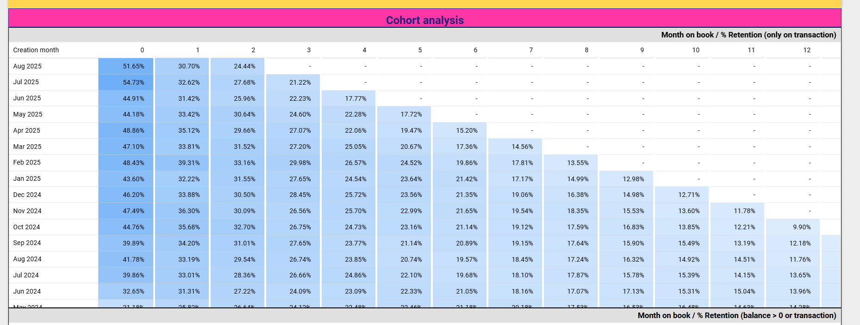
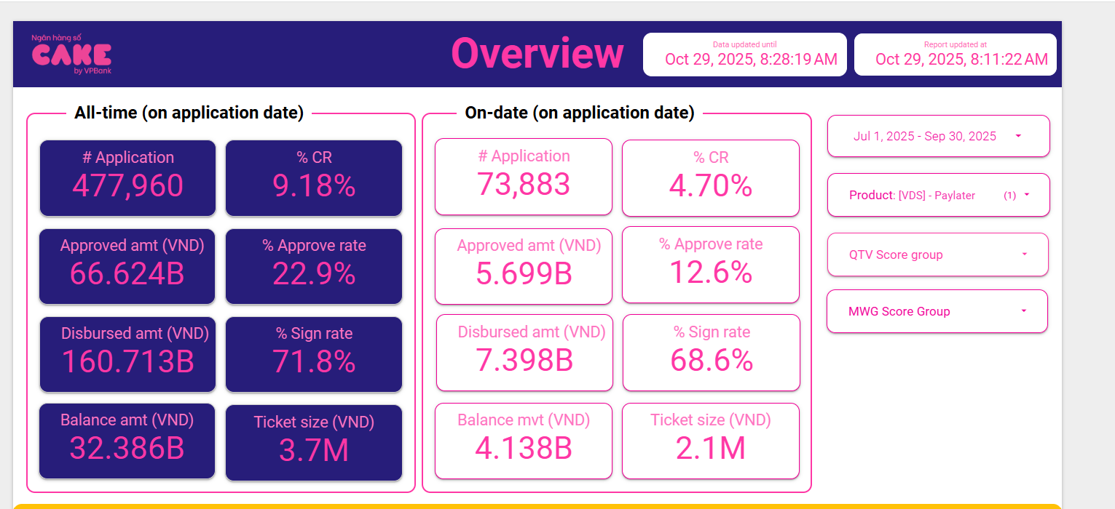
 |  |  | Chưa loại WO
VNPAY PL | blc | revolving blc |  | New spending | Repmt | Repmt % | WO - B6+ | WO - dự kiến 180+ | blc after wo | revolving blc after wo
T6 | 26040511140 | 15081493973 | 58% | 12255200170 |  |  |  | 3,891,640,000 | 22,148,871,140 | 11,189,853,973
T7 | 27730684757 | 17375947463 | 63% | 11824461337 | 10,134,287,720 | 39% |  | 5,037,450,000 | 22,693,234,757 | 12,338,497,463 | 46% | 56%
T8 | 28744359931 | 20452614722 | 71% | 8956748325 | 7,943,073,151 | 29% |  | 6,236,760,000 | 22,507,599,931 | 14,215,854,722 | 35% | 63%
T9 | 30178361985 | 22543365551 | 75% | 8649286565 | 7,215,284,511 | 25% |  | 7,235,840,000 | 22,942,521,985 | 15,307,525,551 | 32% | 68%
 |  |  | 67% |  |  | 31% |  |  |  |  | 38% | 62%

UW | 128729311.7 | 140161724.67 | 140217248.08 |  | 0.070269372114
New | 1904 | 1887 | 2031

